緑化面積計算書（作成例）
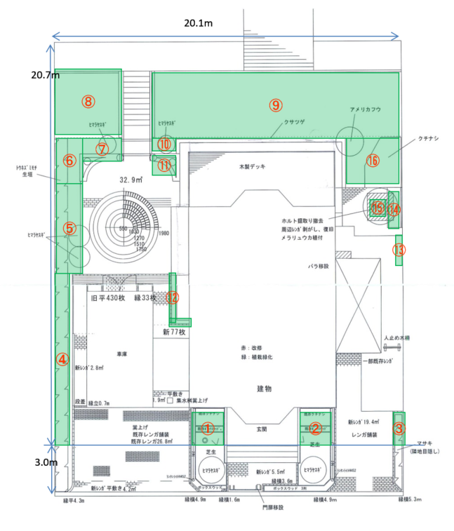
緑化面積計算書 |  |  |  |  |  |  |  |  |  |  | 敷地内の緑化部分を個別に実測して計算します
■緑化部分図 |  |  |  |  |  |  |  |  |  |  | フォーマットは自由ですが、この作成例のように図面と計算内訳が必要です
 |  |  |  |  |  |  |  |  |  |  | （この作成例シートをコピーしてお使いいただくことをお勧めします）

 |  |  |  |  |  |  |  |  |  |  | 必ず俯瞰から見た完成図に緑化部分を図示したものを作成してください

■緑化面積計算

総敷地面積（A） |  |  | 476.4㎡ |  | 20.1m×23.7ｍ |  |  |  |  |  | 実測値を記します
前面道路より3m部分の面積（B） |  |  | 60.3㎡ |  | 20.1m×3.0ｍ |  |  |  |  |  | 〃
緑化対象面積（A－B） |  |  | 416.1㎡

●緑化対象面積部分の緑化面積計算
１）法面の緑化部分面積小計 |  |  |  |  | 63.0㎡ |  | ⑧～⑨ |  |  |  | 部分図と対応させ、どの部分の面積計かをわかりやすく示します
２）建物横（両側）の緑化部分面積小計 |  |  |  |  | 43.3㎡ |  | ④～⑦、⑩～⑯ |  |  |  | 〃
３）建物前面道路側の緑化部分面積小計 |  |  |  |  | 7.6㎡ |  | ①～③ |  |  |  | 〃
（B以外の部分の緑化面積）
４）対象面積内の樹木緑化面積小計 |  |  |  |  | 53.0㎡ |  |  |  |  |  | 既に１）から３）で十分な緑化比率があると思われる場合は、４）の計算はしなくても構いません
対象総緑化面積（C)（1～４の合計） |  |  |  |  | 166.9㎡

＜緑化率＞
対象総緑化面積（C） |  | ＝ | 40.1%
緑化対象面積（A-B）

 |  |  |  |  |  |  |  |  |  |  | 上の計算の根拠として、緑化部分のそれぞれの面積実測内訳と樹木本数の実地調査に基づく樹木緑化面積内訳を記入します

１）～３）緑化部分別面積内訳 |  |  |  |  |  | ４）樹木緑化面積内訳 |  |  |  |  | 対象面積内にある中・高木はそれぞれ１本あたり9㎡、17㎡として緑化面積に加えることができます
 |  |  |  |  |  |  |  |  |  |  | （この数字はみなし水平投影面積です。正確な水平投影面積の実測方法は複雑なので、ここでは一律でこの値を使います）
緑化区画 | ｍ |  | ｍ | 面積 |  | 樹木区分 | 本数 |  | 単位面積 | 面積
① | 1.80 | × | 1.80 | 3.2 |  | 高木 | 1 | × | 17 | 17.0 | 高木＝５ｍを超える高さの木
② | 1.80 | × | 1.80 | 3.2 |  | 中木 | 4 | × | 9 | 36.0 | 中木＝２ｍ超え～５ｍ以下の高さの木
③ | 1.80 | × | 0.60 | 1.1 |  | 樹木緑化面積計 |  |  |  | 53.0
④ | 9.50 | × | 1.00 | 9.5
⑤ | 1.70 | × | 5.10 | 8.7 |  | 高木樹種 | アメリカフウ |  | 1本
⑥ | 2.60 | × | 1.70 | 4.4 |  | 中木樹種 | ヒマラヤスギ |  | 4本 |  | 緑化部分面積として計算に入れるものは以下のとおりです
⑦ | 2.60 | × | 1.70 | 4.4 |  |  |  |  |  |  | ・植え込み ・花壇 ・大型プランター※1 ・隣地境界生垣
⑧ | 3.50 | × | 3.70 | 13.0 |  |  |  |  |  |  | ・芝生 ・人工芝 ・リスト記載の地衣類 ・低潅木
⑨ | 14.30 | × | 3.50 | 50.1 |  |  |  |  |  |  | 花壇枠や花壇内の小道等は花壇に一体のものと見なします
⑩ | 1.60 | × | 1.60 | 2.6 |  |  |  |  |  |  | 雑草地、裸地は緑化面積として算入できません
⑪ | 1.60 | × | 0.80 | 1.3 |  |  |  |  |  |  | ※１ 原則として移動できない100Lを超えるプランターに限ります
⑫ | 3.60 | × | 0.30 | 1.1 |  |  |  |  |  |  | ※２ 委員会指定の人工芝（建築ガイドラインに記載）に限ります
⑬ | 0.30 | × | 1.20 | 0.4
⑭ | 2.90 | × | 0.50 | 1.5
⑮ | 0.60 | × | 0.60 | 0.4
⑯ | 3.30 | × | 2.80 | 9.2
緑化部分面積計 |  |  |  | 113.9

